双轮驱动
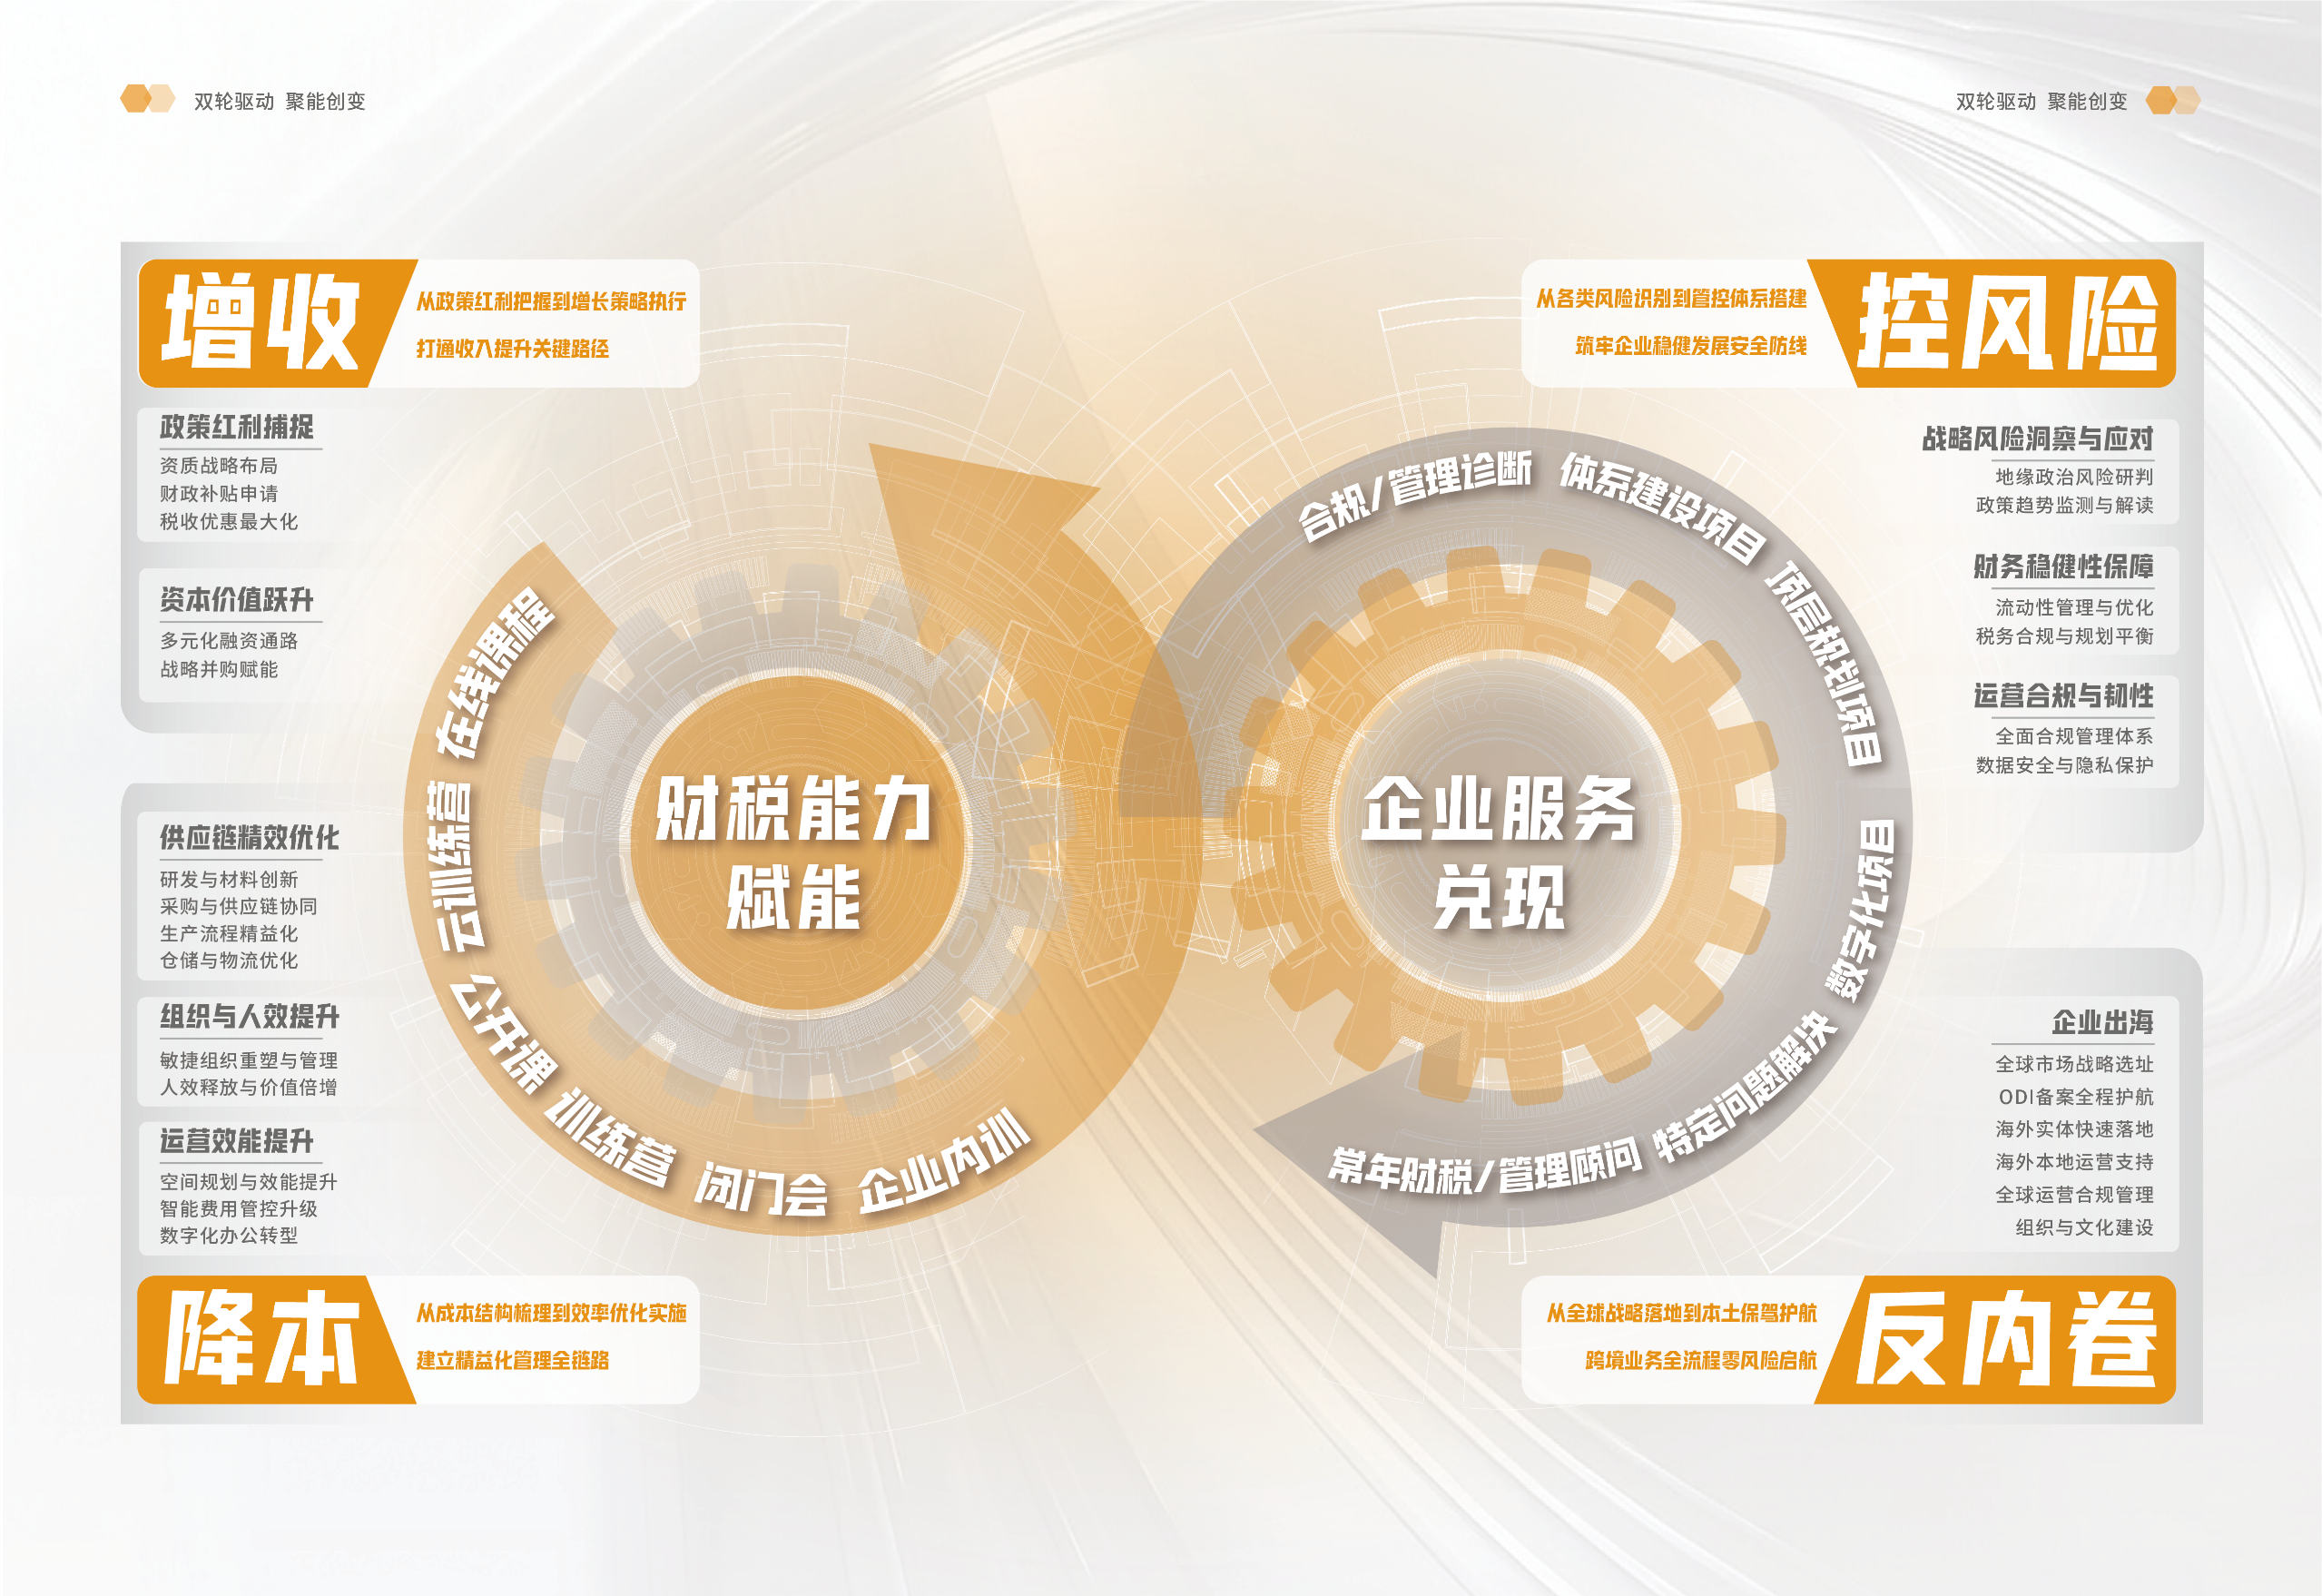

铂略管理会计技能路径
规划学习路径 | 巩固学习成果 | 管理学习行为 | 反馈学习进度
详情请咨询：朱小姐 热线：400 616 3899，邮箱: cs@bolue.cn

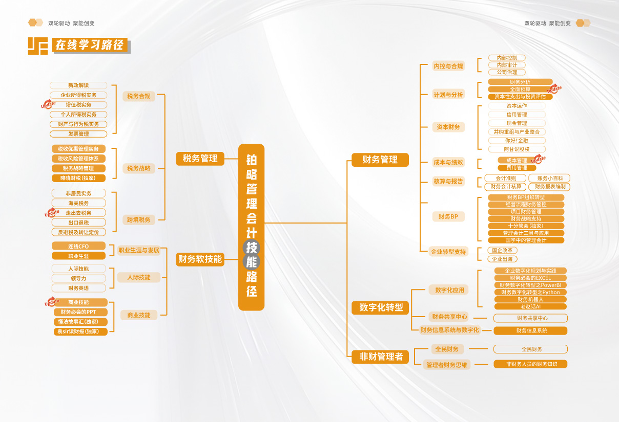

铂略管理会计岗位路径
规划学习路径 | 巩固学习成果 | 管理学习行为 | 反馈学习进度
详情请咨询：朱小姐 热线：400 616 3899，邮箱: cs@bolue.cn

